Teszt2
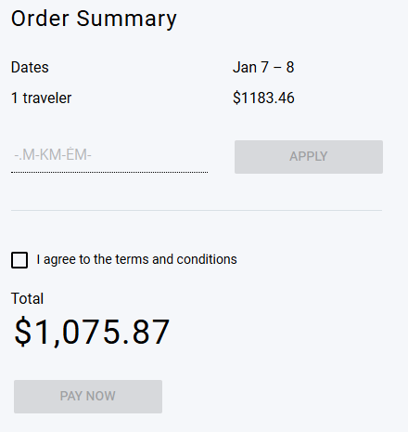
Mező | Leírás
Név (Name) | Checkout
Állapot (Status) | draft
Előfeltétel (Precondition) | https://demo.testim.io/login
Cél (Objective) | Helyes cupon kód megadása
Prioritás (Priority) | Kritikus hiba, P0
Felelős (Owner) | Magyar Márk
Becsült idő (Estimated Time): | 5 perc
Teszt szkript lépések (Steps) | 1. Nyissa meg a https://demo.testim.io/login webhelyet 2. Kattintson a Book gombra a terméknél 3. Jobb oldali felületen megadható bármilyen "cupon kód" és elfogadja(Nem létező kódokat is elfogad)
Test Script Test - Tesztadatok (Test Data) | nincsenek szükséges adatok csak ez a weboldal: https://demo.testim.io/login
Test Script Test - Várt eredmény (Expected Result) | Helyes cupon kód megadása
Test Script Test - Tényleges eredmény (Actual Result): | Helytelen cupon kódod is elfogadta

Teszt3
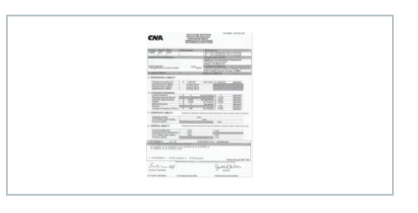
Mező | Leírás
Név (Name) | Feltöltés
Állapot (Status) | draft
Előfeltétel (Precondition) | https://demo.testim.io/login
Cél (Objective) | Helyes fájl megjelenítése
Prioritás (Priority) | P4
Felelős (Owner) | Magyar Márk
Becsült idő (Estimated Time): | 5 perc
Teszt szkript lépések (Steps) | 1. Nyissa meg a https://demo.testim.io/login webhelyet 2. Kattintson a Book gombra a terméknél 3.bal oldali felületen a fájl feltölésekor bármit feltölthet az illető de mindig ugyan azt fogja megjeleníteni az oldal (nem azt amit a felhasználó feltöltött)
Test Script Test - Tesztadatok (Test Data) | nincsenek szükséges adatok csak ez a weboldal: https://demo.testim.io/login
Test Script Test - Várt eredmény (Expected Result) | Helyes fájl megjelenítése | T
Test Script Test - Tényleges eredmény (Actual Result): | Mindig ugyan azt a fájlt jeleníti meg mind1 mit tölt fel a felhasználó

